Главная
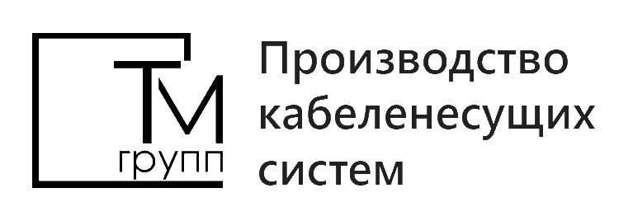
 | Прайс лист от 15.05.2023г. |  | ООО «ТМ ГРУПП»
 | Горячий цинк, нержавейка - по запросу |  | +7 (495) 532-26-65
 | Скидка, % | 0 | zakaz@T-M-G.ru
 |  |  | www.T-M-G.ru

Лоток перфорированный
Лоток неперфорированный
Лоток проволочный
Аксессуары для проволочного лотка
Лоток лестничный
Монтажные профили
Крышки для лотков
Аксессуары для листового лотка (углы, повороты)
Разделители, соединители
Система подвеса

